Накладная-№3
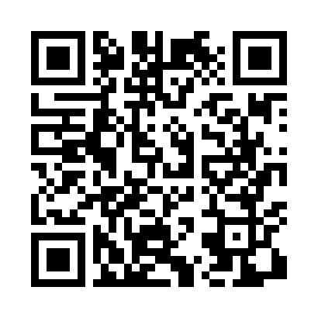
Номер товарно-транспортной накладной: |  |  | Торговый представитель: Kamol aka
Поставщик: Toshkent falcon fly 2 |  |  | Телефон торгового представителя: +998979626299
Дата отгрузки: 02.11.2025 |  |  | Контрагент: Dona zakass
Дата консигнации: |  |  | Адрес:
Доставщик: |  |  | Телефон:
Телефон доставщика:
Время заказа: 02.11.2025 13:55:53
№ | Штрих-код | Название товаров (работ,услуг) | Количество | Количество в кейсе | Цена | Сумма
 |  |  | 47 |  |  | 174.5
1 | 7896968102190 | Кошик Вилка 102-19 | 10 | 10 шт. | 3.80 | 38
2 | 6920240023406 | Коврики напольные для ванной комнаты 45*75CM4 5*120CM XP-23-40 | 10 | 10 шт. | 4.50 | 45
3 | 6920240023345 | Коврики напольные для ванной комнаты 38*58CM 38*118CM в большой каробке 40 XP-23-34 | 10 | 10 шт. | 3.40 | 34
4 | 6805019698965 | Коврики напольные для ванной комнаты 43*68+43 *118 DB-98-96 | 3 | 3 шт. | 4.20 | 12.60
5 | None | Коврики напольные для ванной комнаты 38*58CM 38*118CM в большой каробке 30 шт XP-23-35 | 3 | 3 шт. | 3.30 | 9.90
6 | 6920240023802 | Коврики напольные для ванной комнаты 48*78 XP -23-80 | 5 | 5 шт. | 3.40 | 17
7 | 6920240023857 | Коврики напольные для ванной комнаты 58*88 XP -23-85 | 6 | 6 шт. | 3 | 18
Итого: 174.5$|->UZS: 2,181,250.00

